Estadísticas
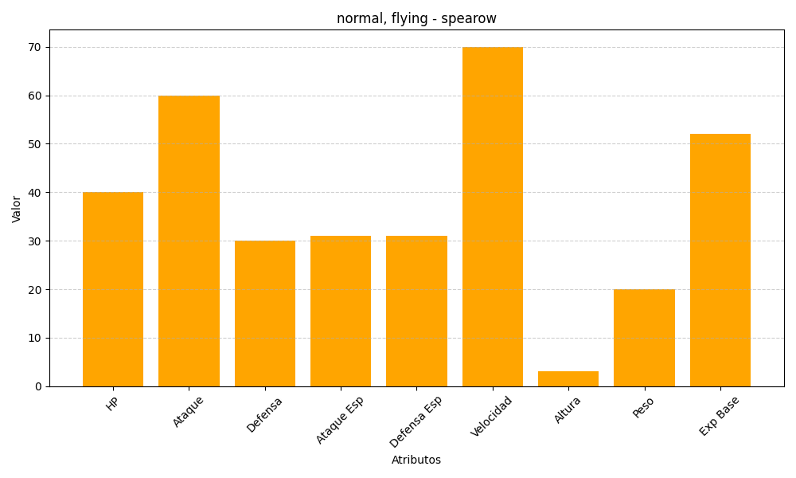
ID | Nombre | Tipo | HP | Ataque | Defensa | Ataque Especial | Defensa Especial | Velocidad | Altura | Peso | Experiencia Base
21 | spearow | normal, flying | 40 | 60 | 30 | 31 | 31 | 70 | 3 | 20 | 52

